Лист 1
Прайс-лист
МИР ПРЯЖИ

В валюте: руб. (курс 1).
Цены указаны на 07.08.2020

№ | Номенклатура/ Характеристика номенклатуры | Описание | Изображение | Артикул | Цена | Ед. | Остаток | Ссылка на сайт
 | K5422 Набор для вышивания Щенок колли | Набор для вышивания | 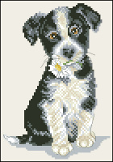 | K5422 | 306.14 |  |  | Изображение
 | K5422 Набор для вышивания Щенок колли |  |  |  | 306.14 | шт | 1 | Изображение
 | K5424 Набор для вышивания Щенок мопса | Набор для вышивания | 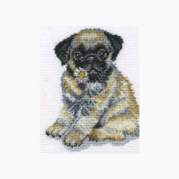 | K5424 | 323.08 |  |  | Изображение
 | K5424 Набор для вышивания Щенок мопса |  |  |  | 323.08 | шт | 1 | Изображение
 | Набор для вышивания "Gross Stich" арт.TBY-K BYY 4005, 30х22 см | Набор для вышивания "Gross Stich" арт.TBY-K BYY 4005, 30х22 см | 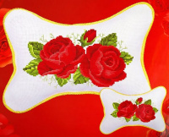 | TBY-K BYY 4005 | 300.00 |  |  | Изображение
 | Набор для вышивания "Gross Stich" арт.TBY-K BYY 4005, 30х22 см |  |  |  | 300.00 | шт | 5 | Изображение
 | Набор для вышивания "Gross Stich" арт.TBY-K BYY 4006, 30х22 см | Набор для вышивания "Gross Stich" арт.TBY-K BYY 4006, 30х22 см | 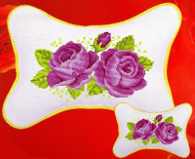 | TBY-K BYY 4006 | 300.00 |  |  | Изображение
 | Набор для вышивания "Gross Stich" арт.TBY-K BYY 4006, 30х22 см |  |  |  | 300.00 | шт | 5 | Изображение
 | Набор для вышивания CHERISH | Набор для вышивания CHERISH (Гонконг) | 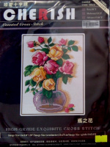 | 10110 | 375.00 |  |  | Изображение
 | Набор для вышивания CHERISH |  |  |  | 375.00 | шт | 1 | Изображение
 | Набор для вышивания CHERISH | Набор для вышивания CHERISH (Гонконг) | 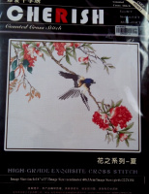 | 80807 | 482.00 |  |  | Изображение
 | Набор для вышивания CHERISH |  |  |  | 482.00 | шт | 1 | Изображение
 | Набор для вышивания CHERISH | Набор для вышивания CHERISH (Гонконг) | 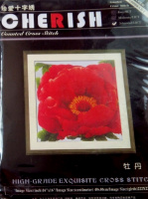 | 10099 | 482.00 |  |  | Изображение
 | Набор для вышивания CHERISH |  |  |  | 482.00 | шт | 1 | Изображение
 | Набор для вышивания CHERISH | Набор для вышивания CHERISH (Гонконг) |  | 61122 | 246.00 |  |  | Изображение
 | Набор для вышивания CHERISH |  |  |  | 246.00 | шт | 1 | Изображение
 | Набор для вышивания CHERISH | Набор для вышивания CHERISH (Гонконг) | 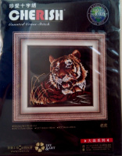 | 81035 | 493.00 |  |  | Изображение
 | Набор для вышивания CHERISH |  |  |  | 493.00 | шт | 1 | Изображение
 | Набор для вышивания CHERISH | Набор для вышивания CHERISH (Гонконг) | 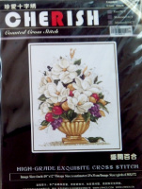 | 10238 | 407.00 |  |  | Изображение
 | Набор для вышивания CHERISH |  |  |  | 407.00 | шт | 1 | Изображение
 | Набор для вышивания CHERISH | Набор для вышивания CHERISH (Гонконг) | 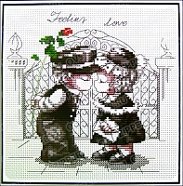 | 60942 | 214.00 |  |  | Изображение
 | Набор для вышивания CHERISH |  |  |  | 214.00 | шт | 1 | Изображение
 | Набор для вышивания CHERISH | Набор для вышивания CHERISH (Гонконг) | 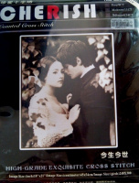 | 80810/14 | 1082.00 |  |  | Изображение
 | Набор для вышивания CHERISH |  |  |  | 1082.00 | шт | 1 | Изображение
 | Набор для вышивания CHERISH | Набор для вышивания CHERISH (Гонконг) | 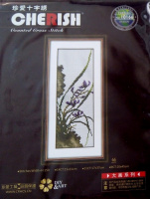 | 10166 | 343.00 |  |  | Изображение
 | Набор для вышивания CHERISH |  |  |  | 343.00 | шт | 1 | Изображение
 | Набор для вышивания CHERISH | Набор для вышивания CHERISH (Гонконг) | 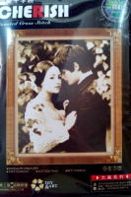 | 80810/11 | 1210.00 |  |  | Изображение
 | Набор для вышивания CHERISH |  |  |  | 1210.00 | шт | 1 | Изображение
 | Набор для вышивания CHERISH | Набор для вышивания CHERISH (Гонконг) | 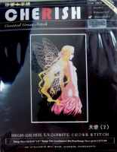 | 20686/14 | 450.00 |  |  | Изображение
 | Набор для вышивания CHERISH |  |  |  | 450.00 | шт | 1 | Изображение

